Nenhum produto químico nocivo
Amazon Seller Central
a
Folha de isenção para
produtos sem substâncias químicas nocivas
a
Página 1
Amazon Seller Central
a
Folha de isenção para
produtos sem substâncias químicas nocivas
a
Página 2
Amazon Seller Central
a
Folha de isenção para
produtos sem substâncias químicas nocivas
a
Página 3

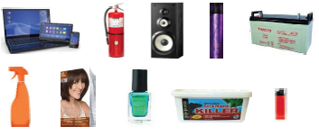
O que são Produtos Perigosos? |  |  |  | Exemplos de Produtos Perigosos |  | Tabela de declaração para etiquetas/pictogramas e/ou frases de advertência/perigo: |  |  |  |  | Tabela de declaração para produtos que não contenham agentes e/ou substâncias químicas nocivas:
Um produto será regulado como produto perigoso se qualquer um de seus componentes ou substâncias for classificado como produto perigoso ou estiver sujeito ao controle de qualquer organização oficial que regule o transporte, armazenamento ou manuseio seguro de produtos. Para obter outras informações sobre produtos perigosos, consulte o Guia de Identificação de Produtos Perigosos em Seller Central Help.
 |  |  |  |  |  |  | Etiqueta/ Pictograma | O seu produto apresenta uma frase de Advertência/Perigo? | Sim/Não | Se "sim", indique os ASIN(s) afetado(s) |  | ASIN | Nome do produto | O seu produto é/vendido com um imã? | Força de tração do imã | Lista completa de ingredientes com percentuais, se disponíveis | O produto contém gás comprimido?
 |  |  |  |  |  |  |  | Explosivos | Não |  |  | B0H2BGDXNG | Acendedor Multiuso de Fogão | Não |  | Gás butano combustível interno | Não
 |  |  |  |  |  |  |  | Inflamável | Sim | B0H2BGDXNG
Observação importante: A folha de isenção será aceita somente para produtos que não contenham agentes e/ou substâncias químicas nocivas (como álcool, isopropanol, acetona, hidróxidos, sódio, ácidos, etc). Se o seu produto for regulado como produto perigoso, ou contiver agentes e/ou substâncias químicas possivelmente nocivas (p.ex., produtos de limpeza, óleos essenciais ou produtos usados para pintura), forneça uma Ficha de Informações de Segurança de Produtos Químicos (obtida do seu fabricante). Esta Folha de isenção deve ser totalmente preenchida antes de ser enviada; todos os campos em vermelho devem ser preenchidos, nas três páginas (mova para a direita). Para obter instruções completas, vá para a guia de Instruções deste arquivo Excel. |  |  |  |  |  |  |  | Oxidante | Não
 |  |  |  |  |  |  |  | Gases sob pressão | Não
 |  |  |  |  |  |  |  | Corrosivo | Não
Data: | 2026-05-21 | Nome: | Ferdinando | Sobrenome: | Santos
 |  |  |  |  |  |  |  | Substâncias tóxicas | Não
Isenção de responsabilidade: Ao enviar este documento para a Amazon, você confirma, por meio deste, ter verificado as regulações aplicáveis ao seu produto e que as informações que forneceu estão corretas. No caso de fornecimento de informações incorretas ou incompletas por meio desta folha de isenção, a Amazon se reserva o direito de adotar as ações correspondentes sem notificação prévia. Essas ações incluem, entre outras: bloqueio do pedido de compra, atrasos na classificação e recebimento, bem como o descarte de estoque existente custeado por você.
 |  |  |  |  |  |  |  | Nocivo/irritante | Não

 |  |  |  |  |  |  |  | Efeitos prejudiciais à saúde | Não
Produto descartável contendo pequena quantidade de gás combustível interno. Não possui bateria de lítio, bateria interna, componente eletrônico recarregável ou ímã.
 |  |  |  |  |  |  |  | Toxicidade aquática, danos de longo prazo ao ecossistema | Não

Instruções
Folha de isenção para produtos sem substâncias químicas nocivas - Instruções

Esta folha de isenção será aceita para no máximo 10 ASINs. Se desejar fornecer informações para mais de 10 ASINs sem substâncias químicas, envie um novo formulário.

Observação importante: Os campos em VERMELHO devem ser preenchidos e os em PRETO, deixados em branco.

Página 1

1. Preencha o seu nome e sobrenome nos campos correspondentes. Não inclua o nome da sua empresa:

Página 2

2. Preencha a tabela para etiquetas/pictogramas e/ou frases de advertência/perigo. Selecione "Sim" ou "Não" para cada etiqueta/pictograma e sua frase de advertência/perigo correspondente. Se o(s) seu(s) produto(s) apresentar uma das etiquetas/pictograma e/ou a frase de advertência/perigo correspondente, digite o respectivo ASIN na coluna L. Veja o exemplo abaixo:

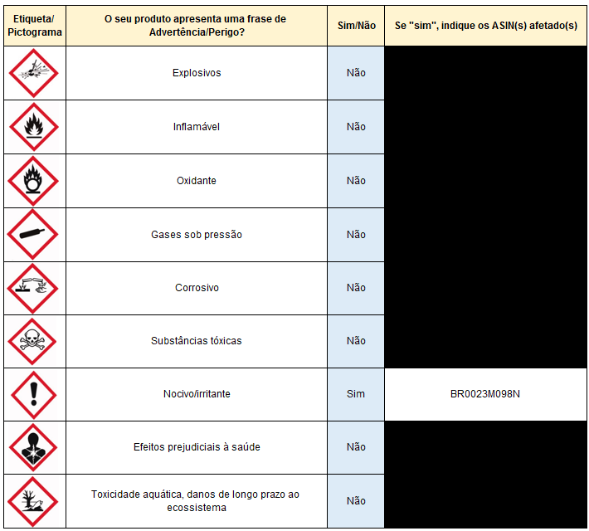

Página 3

3. Inclua o ASIN do seu produto (p. ex., B0023M098N). Não inclua o UPC/EAN/FNSKU, nem o nome do produto; somente o ASIN:

4a. Se o seu produto não for um kit (não vier com produtos adicionais não perigosos e sem substâncias químicas nocivas): Inclua o nome do seu produto como ele aparece na página de detalhes (webpage da Amazon)

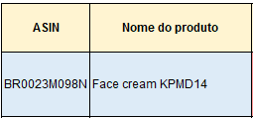

4b. Se o seu produto for um kit (vier com diferentes produtos sem substâncias químicas nocivas): Preencha uma linha por item incluído no kit. O nome do produto deve ser o nome do próprio item:

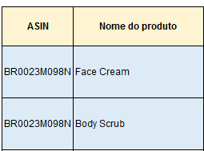

Observação importante: Não copie/cole o nome do produto diretamente da página de detalhes. Digite-o, porque, caso contrário, você poderá ter problemas de formatação.

5. No menu suspenso, selecione "Sim" se o seu produto for/vier com um imã (p.ex.: alto-falantes grandes). Se o seu produto não for/não vier com um imã, então selecione "Não":

6. Se você respondeu "Sim" à pergunta "O seu produto é/vendido com um imã?", inclua aqui a força de tração dos imãs, em libras (lbs). A força de tração de um imã pode normalmente ser encontrada na documentação do fabricante (como no manual do produto) ou pode ser calculada por meio de ferramentas online.

Observação importante: Se você selecionou "Não" na pergunta "O seu produto é/vendido com um imã?", não preencha o campo "Força de tração do imã". Se o fizer, a folha de isenção será recusada por ser conflitante.

7. Se você respondeu "Não" à pergunta "O seu produto é/vendido com um imã?", inclua a lista de ingredientes completa do seu produto (mesmo os ingredientes inativos), na ordem em que eles aparecem no produto ou na embalagem. Se percentuais estiverem disponíveis por ingrediente, inclua-os também. Folhas de isenção sem percentuais poderão ser recusadas.

Observação importante: Se você selecionou "Sim" na pergunta "O seu produto é/vendido com um imã?", não preencha o campo "Lista de ingredientes completa". Se o fizer, a folha de isenção será recusada por ser conflitante. Se o seu produto vier com um imã e outros produtos sem substâncias químicas nocivas, preencha uma linha por item, como explicado no ponto 4b acima.

8. Para todos os produtos (independentemente de serem/virem com imãs ou não), selecione no menu suspenso se o seu produto é/vem com gás comprimido (como desodorantes, spray para cabelos). As informações sobre gás comprimido se encontram impressas no próprio produto ou, em geral, na documentação do fabricante (p.ex., no manual do produto):

